Sayfa2
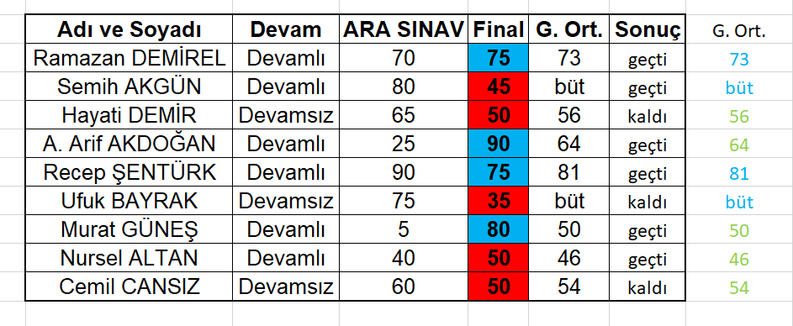
Adı ve Soyadı | Devam | ARA SINAV | Final | G. Ort. | Sonuç
Ramazan DEMİREL | Devamlı | 70 | 75
Semih AKGÜN | Devamlı | 80 | 45
Hayati DEMİR | Devamsız | 65 | 50
A. Arif AKDOĞAN | Devamlı | 25 | 90
Recep ŞENTÜRK | Devamlı | 90 | 75
Ufuk BAYRAK | Devamsız | 75 | 35
Murat GÜNEŞ | Devamlı | 5 | 80
Nursel ALTAN | Devamlı | 40 | 50
Cemil CANSIZ | Devamsız | 60 | 50

Yapılması istenenler
1.Genel ortalama için final sınavından 50 ve üstü aldı ise vizenin yüzde 40'ı finalin yüzde 60'ı olarak hesap edecek değilse "büt" yazacak
2.Final sınavı 50'den küçük olanlar kırmızı büyük olanları mavi biçimde olcak şekilde biçimlendirin.
3.Genel ortalama sütunu k sutununa kopyalanıp sadece değerleri alınacak
4.Genel ortalaması 45'ten küçük olanların sadece rakamları kırmızı 45 ile 65 arası olanların sadece rakamları yeşil 65 ve üstü olanların sadece rakamları mavi olacak şekilde ayarlayınız.
5. Sonuç kısmı genel ortalama 45 ve üstü, devamlı olmak şartı ile geçti yada kaldı yazdırılacaktır.

